1.
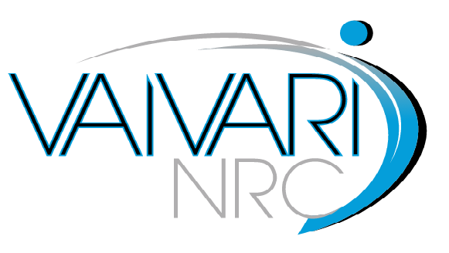

 | TEHNISKĀ SPECIFIKĀCIJA

Nr.p.k. |  | Iekārtas nosaukums, tehniskās prasības un funkcionalitāte | Pretendenta piedāvājums
1. |  | KOGNITĪVĀS REHABILITĀCIJAS PROGRAMMATŪRAS SISTĒMA | (jānorāda modelis un ražotājs)
1. | 1 | Vispārīgās prasības
1. | 1.1 | EK atbilstības deklarācija atbilstoši Medicīnas iekārtu direktīvai 93/42 vai medicīnas iekārtu regulai 2017/745
1. | 1.3 | Iekārtas garantija ne mazāk kā 24 mēneši no pieņemšanas - nodošanas akta parakstīšanas brīža
1. | 1.4 | Iekārtai ir lietošanas instrukcija latviešu valodā (lietošanas instrukcija var būt tulkota uz piegādes brīdi)
1. | 1.5 | Piegādātājam ir jābūt ražotāja autorizētam pārdot, piegādāt un nodrošināt servisu Latvijas teritorijā
1. | 1.6 | Iekārta ir jauna (ražotas ne ātrāk kā 2019.gadā), iepriekš nelietota un nesatur lietotas vai atjaunotas sastāvdaļas
1. | 2 | Veicamās funkcijas
1. |  | Izmantojot skrīninga moduļus novērtēt personas izziņas un uztveres funkcijas: modrību, dalīto uzmanību, selektīvo uzmanību, atmiņu, loģisko spriešanu un vizuālā lauka deficītu
1. | 3 | Tehniskās prasības
1. | 3.1 | Datorizēta iekārta izziņas-uztveres funkciju novērtēšanai, novērtētu izziņas funkciju traucējumus un veiktu izziņas terapiju.
1. | 3.2 | Ne mazāk kā deviņi izziņas funkcijas skrīninga moduļi, kas iekļauj vismaz:
1. | 3.2.1 | modrības,
1. | 3.2.2 | dalītās uzmanības,
1. | 3.2.3 | selektīvās uzmanības,
1. | 3.2.4 | atmiņas,
1. | 3.2.5 | loģiskā spriešanas
1. | 3.2.6 | vizuālā lauka deficītu diagnostikai
1. | 3.3 | Ne mazāk kā 26 kognitīvo funkciju treniņa moduļi, kas paredzēti uztveres funkciju treniņam:
1. | 3.3.1 | uzmanības (t.sk. modrības, reakcijas ātruma, selektīvās uzmanības, dalītās uzmanības)
1. | 3.3.2 | atmiņas (t.sk. vārdu, figūru, topogrāfiskās, fiziognomiskās).
1. | 3.3.3 | vizuālās uztveres deficītu (neglekta) rehabilitācijai
1. | 3.3.4 | praktisko iemaņu (rēķināšanas, iepirkšanās, brīvdienu plānošanas)
1. | 3.4 | Skrīninga un terapijas moduļus var izmantot gan kombinējot, gan atsevišķi
1. | 3.5 | Rezultāti tiek saglabāti datu bāzē un ir iespējams tos analizēt dinamikā
1. | 3.6 | Paredzēta bērniem no 6 gadu vecuma un pieaugušajiem tai skaitā personām ar invaliditāti un prognozējamu invaliditāti
1. | 4 | Komplektācija
1. | 4.1 | Programmatūra ar terapijas licenci 7 gadiem
1. | 4.2 | 9 skrīningu testu modeļi
1. | 4.3 | Klaviatūra - darbības panelis

